المؤشرات الكلية

سوق العراق للاوراق المالية
جلسة الاحد 2026/2/1 |  |  |  | تقرير أسعار الأسهم المتداولة لسوق العراق للأوراق المالية
الجلسة (19)
الاسهم المتداولة المدرجة و OTC |  |  | 898,881,262 |  |  | قيمة الأسهم المتداولة المدرجة و OTC |  | 1,005,285,215 |  |  | صفقات الشركات المدرجة وOTC | 757
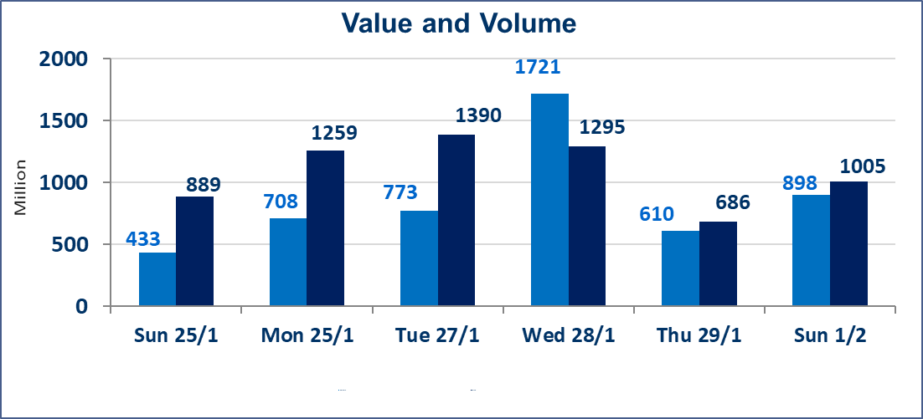
المؤشر60 ISX اليوم | 951.84 |  | نقطة |  |  | المؤشر15 ISX اليوم | 1219.96 | نقطة
المؤشر 60 ISX السابق | 953.94 |  | نقطة |  |  | المؤشر 15 ISX السابق | 1223.36 | نقطة
نسبة التغير | -0.22 |  | % |  |  | نسبة التغير | -0.28 | %
عدد النقاط | -2.10 |  | نقطة |  |  | عدد النقاط | -3.40 | نقطة

الشركات المدرجة | 104 | OTC | 14 | 118 |  | الشركات غير المتداولة المدرجة | 52 | OTC | 12 | 64
الشركات المتداولة | 36 | OTC | 2 | 38 |  | الشركات المرتفعة |  |  | 5
شركات الهيئة العامة |  |  |  | 5 |  | الشركات المنخفضة |  |  | 14
الموقوفة بقرار من هيأة الأوراق المالية |  |  |  | 11
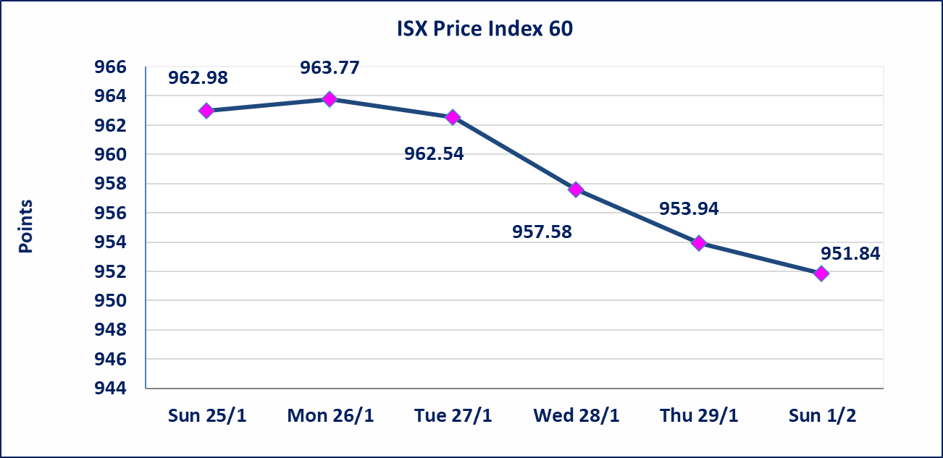
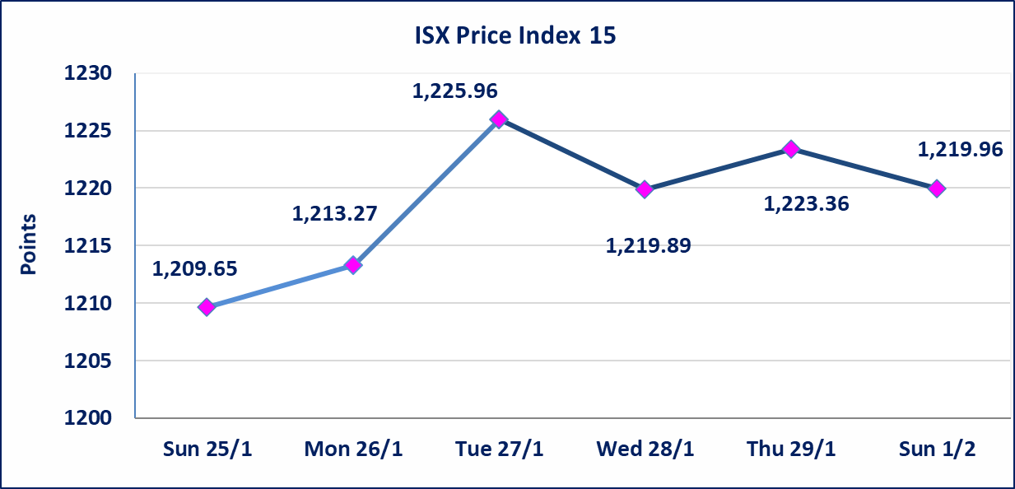

الحد الأعلى والادنى للتغير في السعر | نسبة التغير في المنصة النظامية (15%)، نسبة التغير في المنصة الثانية (20%)، نسبة التغير في المنصة الثالثة (5%) إرتفاعاً وإنخفاضاً من سعر الاغلاق السابق.
Web site : www.isx-iq.net E-mail : info-isx@isx-iq.net |  |  |  |  | 07834000034 - 07711211522 : ص . ب :3607 العلوية الهاتف |  |  |  |  |  | بغداد /الكرادة/ قرب المسرح الوطني /مجاور مصرف الخليج التجاري

نسبة التغير
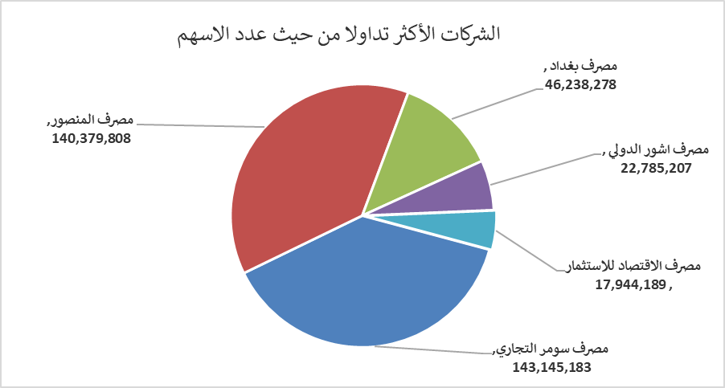
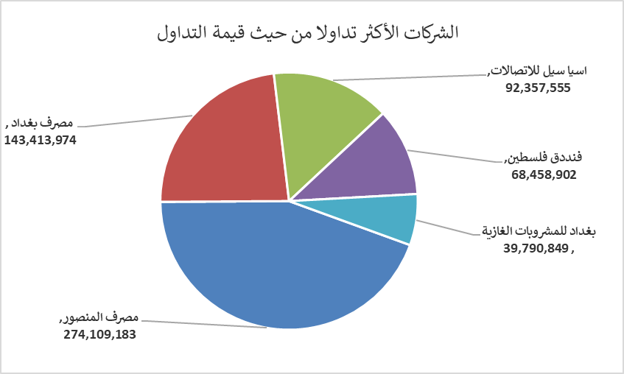
الشركات الأكثر ارتفاعاً وانخفاضاً

نسبة التغير لاسعار الاغلاق الاكثر ارتفاعاً |  |  |  | نسبة التغير لاسعار الاغلاق الاكثر انخفاضاً
اسم الشركة | اغلاق | التغير(%) | الاسهم المتداولة | اسم الشركة | اغلاق | التغير (%) | الاسهم المتداولة
انتاج الالبسة الجاهزة | 2.300 | 5.50 | 270,427 | مصرف كوردستان الدولي الاسلامي | 1.650 | -4.62 | 12,909,048
مصرف الاقتصاد للاستثمار | 0.230 | 4.55 | 17,944,189 | بابل للانتاج الحيواني والنباتي | 6.800 | -2.86 | 212,615
مصرف المنصور | 1.950 | 1.56 | 140,379,808 | بغداد العراق للنقل العام | 21.800 | -1.80 | 1,202,321
المواد الانشائية الحديثة | 1.670 | 1.21 | 2,968,015 | المعمورة العقارية | 3.150 | -1.56 | 2,977,268
فنددق فلسطين | 21.200 | 0.47 | 3,209,268 | الخازر لانتاج المواد الانشائية | 1.300 | -1.52 | 63,677

الشركات الاكثر نشاطا حسب الاسهم المتداولة (حجم التداول) |  |  |  | الشركات الاكثر نشاطا حسب القيمة المتداولة
اسم الشركة | اغلاق | التغير(%) | الاسهم المتداولة | اسم الشركة | اغلاق | التغير (%) | القيمة المتداولة
مصرف سومر التجاري | 0.120 | 0.00 | 143,145,183 | مصرف المنصور | 1.950 | 1.56 | 274,109,183
مصرف المنصور | 1.950 | 1.56 | 140,379,808 | مصرف بغداد | 3.090 | -1.28 | 143,413,974
مصرف بغداد | 3.090 | -1.28 | 46,238,278 | اسيا سيل للاتصالات | 14.790 | -0.14 | 92,357,555
مصرف اشور الدولي | 0.260 | 0.00 | 22,785,207 | فنددق فلسطين | 21.200 | 0.47 | 68,458,902
مصرف الاقتصاد للاستثمار | 0.230 | 4.55 | 17,944,189 | بغداد للمشروبات الغازية | 5.820 | -0.17 | 39,790,849

